1
仕様標準 |  |  |  | 名称：カラーかしめ穴仕様標準 |  |  |  |  |  | №：I-002

 |  |  |  |  |  |  |  |  |  | ページ：1/3

 | 【目的】
 | カラーかしめ穴部は、カラーの寸法公差を考慮せず、製品図面又は製品3Dデータ通りに金型を作り込むと、
 | 実物のカラーより穴径が小さくなり、カラーかしめ時に嵌合不具合が発生する
 | カラーの公差を考慮した狙い寸法を定め、嵌合不具合発生を防止する
 | また、カラーかしめ穴部は、樹脂の巻き込みによるガス・ウエルドの発生が懸念される
 | ガス抜きに有利なPL設定及びガス抜き加工を行い、機能(割れ)・外観不具合（ガス焼け）の発生を防止する

かしめカラー：フランジ有(ツバ)
※37502-R9G-0000は圧入カラー
 | 【適用範囲】
 | カラーかしめ穴形状を有する金型(右図参照)
 | ※圧入カラー(フランジなし)設定時は対象外

 | 【内容】

 | 《狙い寸法》
 | カラーかしめ穴部は、カラー外形寸法の公差中央値より、＋0.1大きめに狙い寸法の指示をする事
 | (別紙 カラー穴寸法換算表を参照の事）

 | 【客先：住友電装以外】
 | カラーの寸法公差が大きく、製品図には穴部の寸法指示がされておらず、製品3Dデータは
 | カラーの外形と同じ径になっている事が多い(※カラー品番により公差は異なります）
参考
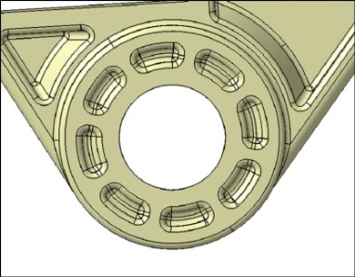
φ9.4
＋0.2
－0.1
公差中央値：φ9.45
製品3D：φ9.4
穴径：9.55狙い
丸カラー

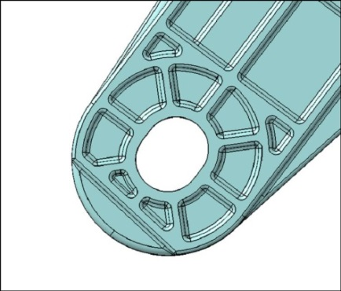
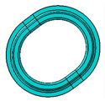
製品3D：9.4
製品3D：11.4
9.4
＋0.2
－0.1
11.4
＋0.2
－0.1
公差中央値：11.45
公差中央値：9.45
穴径：11.55狙い
穴径：9.55狙い
長丸カラー

 | 【補足】カラーの寸法公差が大きい場合、外形が公差上限であると、狙い穴径より大きくなってしまうが、
 | 実物は公差中央値付近で出来ており、不具合は起きない為、上記狙いとしてある

4 |  |  |  |  |  |  |  | 承認 | 審査 |  | 起案
3 |  |  |  |  |  |  |  | 2020-03-24 | 2020-03-24 |  | 2020-03-24
2
1
符号 |  | 改訂内容 |  |  | 改訂日 | 承認 | 作成
【配布先】 |  |  | なし(仕様確認用)
仕様標準は適用範囲が製品形状・金型構造に特化した標準の為、適用可否判断及び詳細不明の際は、上司に確認する事

2
仕様標準 |  | 名称：カラーかしめ穴仕様標準 | №：I-002

 |  |  | ページ：2/3

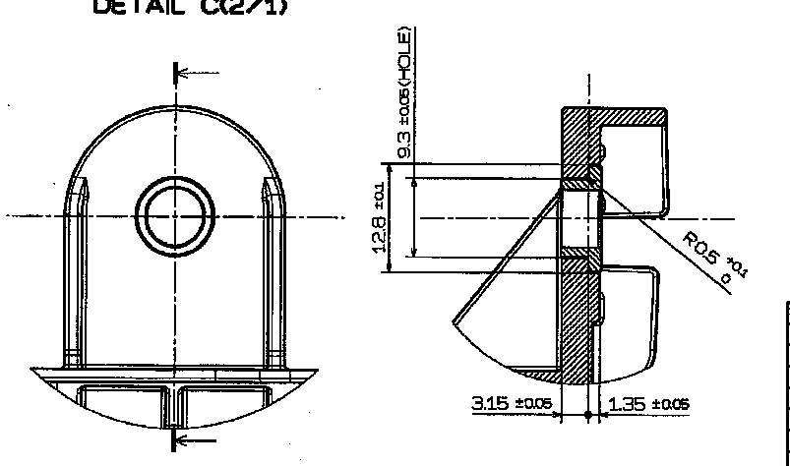
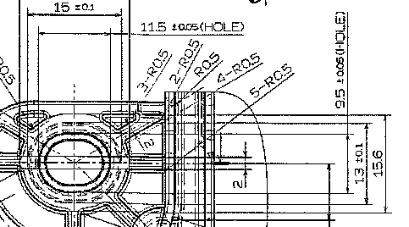
参考
φ9.2
±0.05
公差中央値：φ9.2
製品図
穴径：9.3狙い
9.4
11.4
公差中央値：11.4
公差中央値：9.4
±0.05
±0.05
穴径：11.5狙い
穴径：9.5狙い
製品図
丸カラー
長丸カラー
 | 【客先：住友電装】
 | カラーの寸法公差が小さく、製品図には穴部の寸法(カラーの外形＋0.1)が指示されている事が多い
 | (※カラー品番により公差は異なります）

 | 《入れ子割り》
 | ガス抜き及び寸法チューニングを考慮し、入れ子で割る事
 | (入れ子はカラーかしめ穴径より0.5mm程度大きくする)
 | 穴の中心にガス逃がし穴を加工し、ガスベントを逃がし穴につなげ加工する事
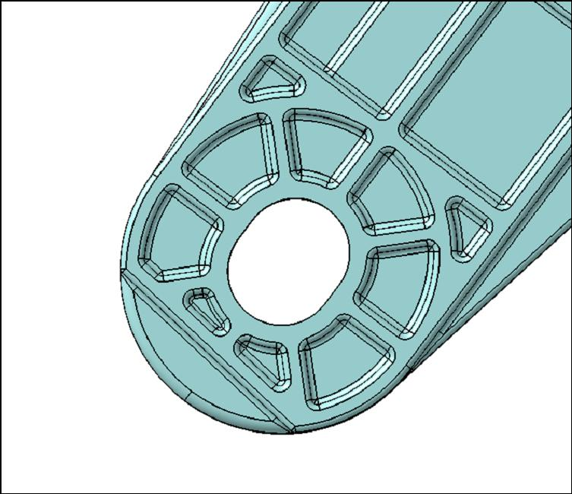
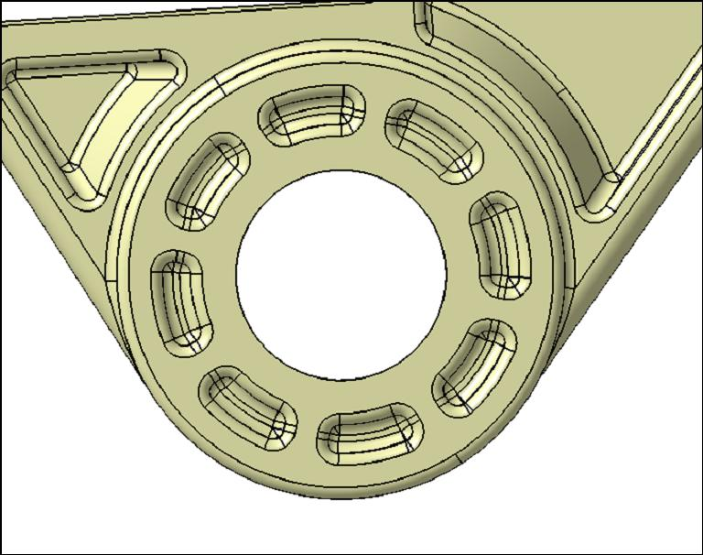
入れ子割り
入れ子割り
ガス逃がし穴(貫通穴)
(型外までつなげる事)
ガス逃がし穴加工(貫通穴)
(型外までつなげる事)
ガスベント
深さ：0.01～0.015mm
ガスベント
深さ：0.01～0.015mm
ウエルド位置
ウエルド位置
ガス逃がし溝
深さ：0.5mm
(型外までつなげる事）
ガス逃がし溝
深さ：0.5mm
(型外までつなげる事）
参考

仕様標準は適用範囲が製品形状・金型構造に特化した標準の為、適用可否判断及び詳細不明の際は、上司に確認する事

3
仕様標準 |  | 名称：カラーかしめ穴仕様標準 | №：I-002

 |  |  | ページ：3/3

 | 《PL》

 | リブ部のガス抜きを考慮し、リブ部の外周彫りこみが極力浅くなるようにPL設定する事
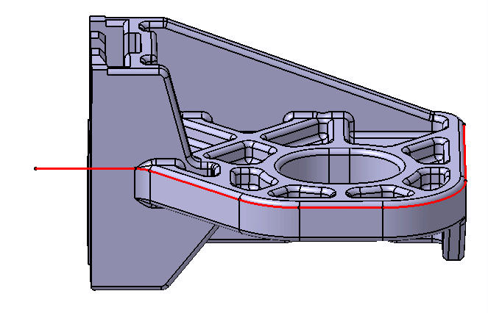

PL

仕様標準は適用範囲が製品形状・金型構造に特化した標準の為、適用可否判断及び詳細不明の際は、上司に確認する事

